Gráficas Consignas tensión_L
 |  | ANEXO 2 ACUERDO 1830
Descripción | En esta hoja se incluyen las gráficas asociadas a la consigna de tensión de forma local.

Gráfica tensión vs. Tiempo (Escalón ascendente)
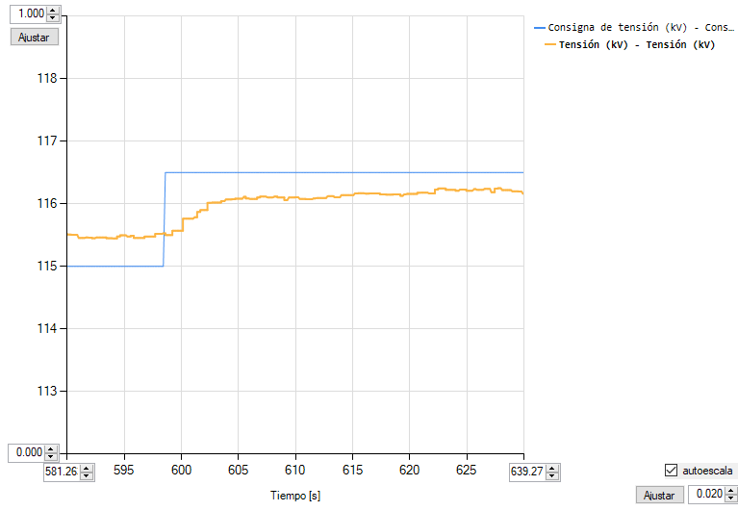

Se verifica que la tensión llega al valor de consigna (Si/No) |  |  | No, debido a que la planta llega a los límites de reactivo.

Gráfica tensión vs. Tiempo (Escalón descendente)
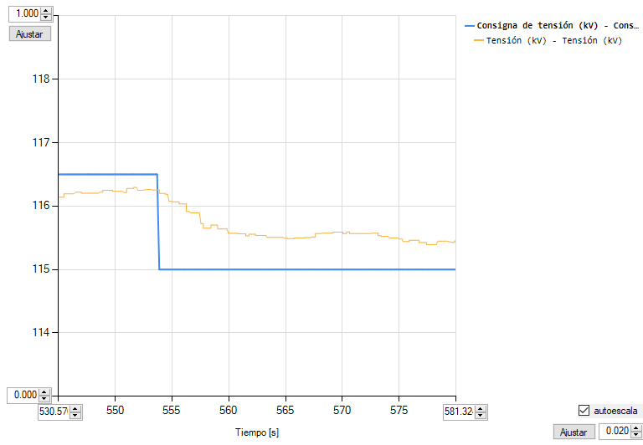

Se verifica que la tensión llega al valor de consigna (Si/No) |  |  | No, debido a que la planta llega a los límites de reactivo.

Gráfica Potencia reactiva vs. Tiempo (Escalón ascendente)
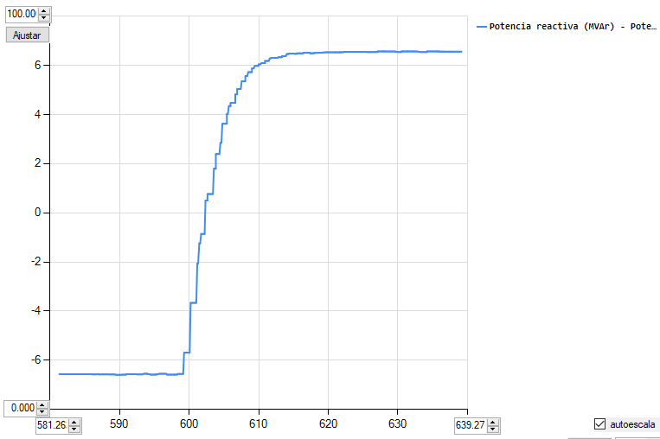

Gráfica Potencia reactiva vs. Tiempo (Escalón descendente)
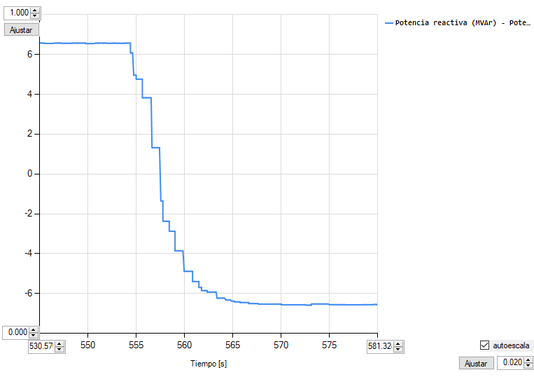

Gráfica Factor de potencia vs. Tiempo (Escalón ascendente)
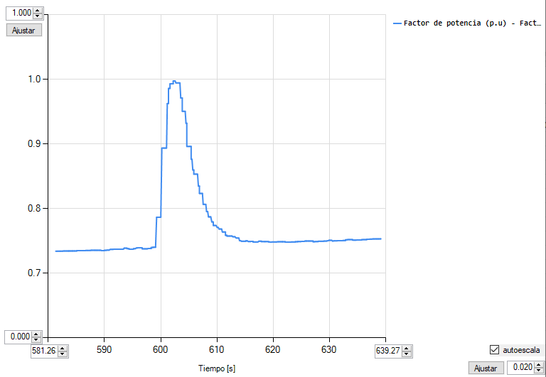

Gráfica Factor de potencia vs. Tiempo (Escalón descendente)
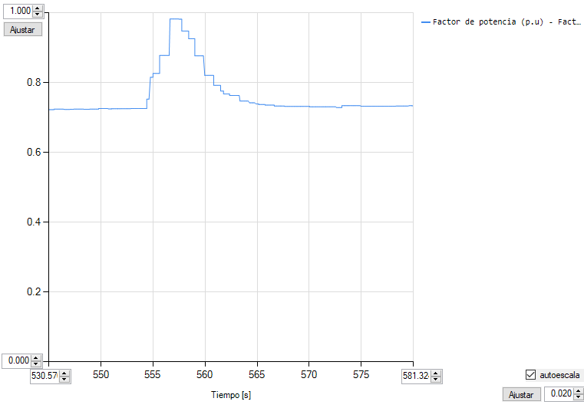

Gráficas Consignas tension_R
 |  | ANEXO 2 ACUERDO 1830
Descripción | En esta hoja se incluyen las gráficas asociadas a la consigna de tensión de forma remota.

Gráfica tensión vs. Tiempo (Escalón ascendente)
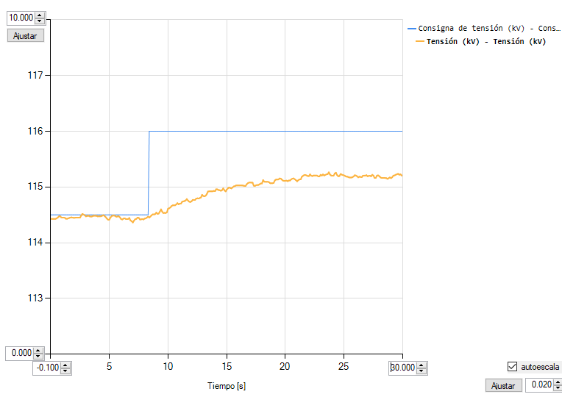

Se verifica que la tensión llega al valor de consigna (Si/No) |  |  | No, debido a que la planta alcanza el límite de reactivo

Gráfica tensión vs. Tiempo (Escalón descendente)
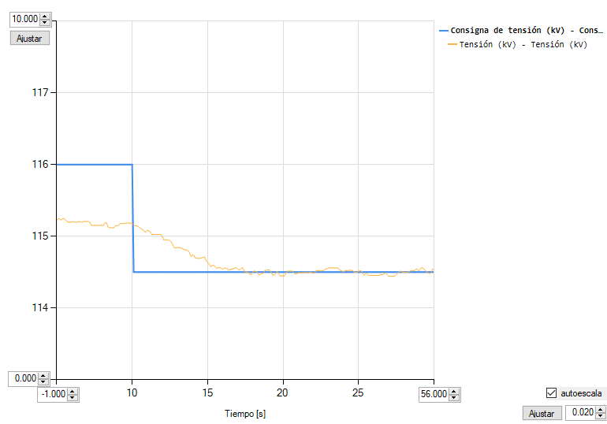

Se verifica que la tensión llega al valor de consigna (Si/No) |  |  | Si

Gráfica Potencia reactiva vs. Tiempo (Escalón ascendente)
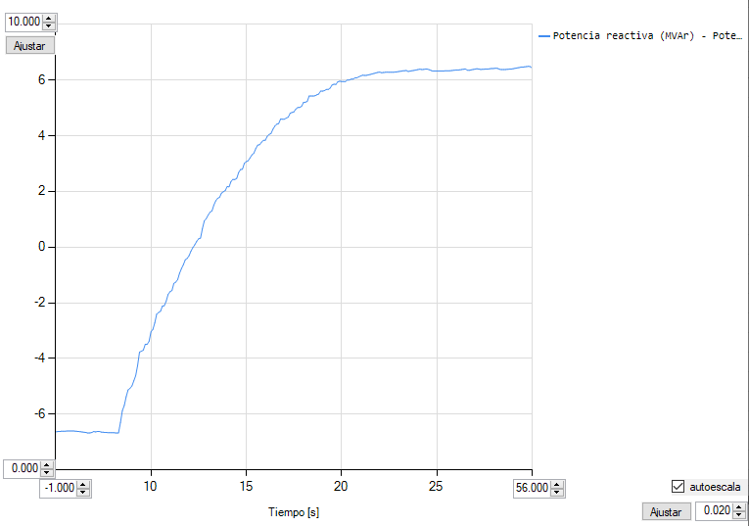

Gráfica Potencia reactiva vs. Tiempo (Escalón descendente)
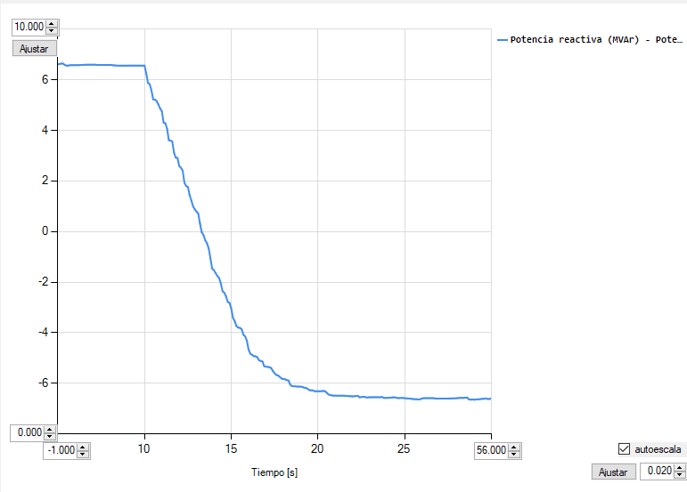

Gráfica Factor de potencia vs. Tiempo (Escalón ascendente)
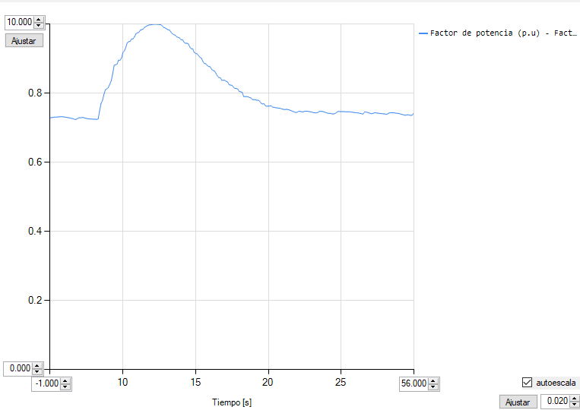

Gráfica Factor de potencia vs. Tiempo (Escalón descendente)
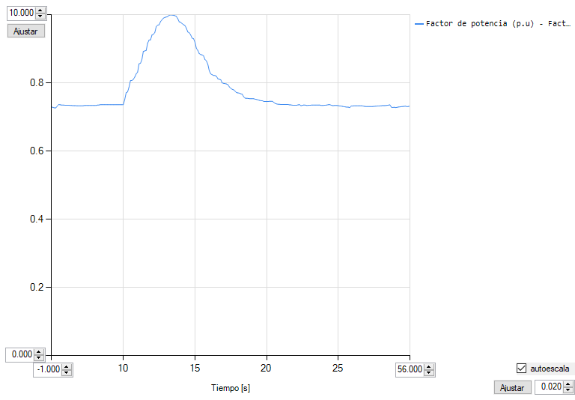

Gráficas Consignas pot. reac_L
 |  | ANEXO 2 ACUERDO 1830
Descripción | En esta hoja se incluyen las gráficas asociadas a la consigna de potencia reactiva local.

Gráfica potencia reactiva vs. Tiempo (Escalón ascendente)
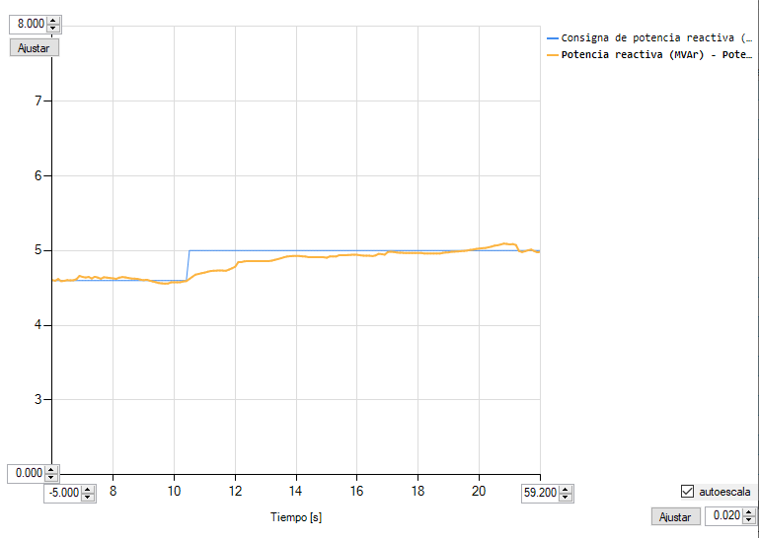

Se verifica que la Q llega al valor de consigna (Si/No) |  |  |  | Si

Gráfica potencia reactiva vs. Tiempo (Escalón descendente)
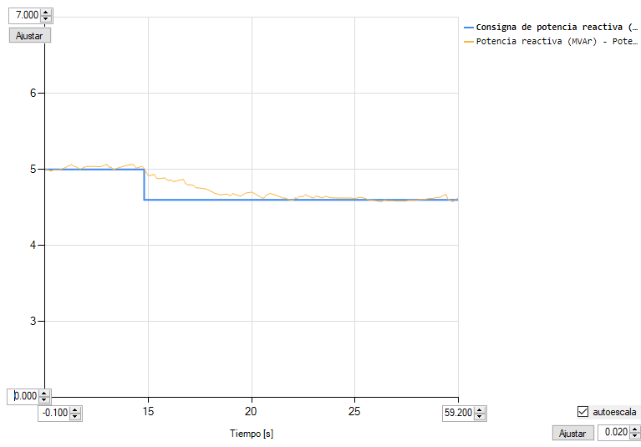

Se verifica que la Q llega al valor de consigna (Si/No) |  |  | Si

Gráfica tensión vs. Tiempo (Escalón ascendente)
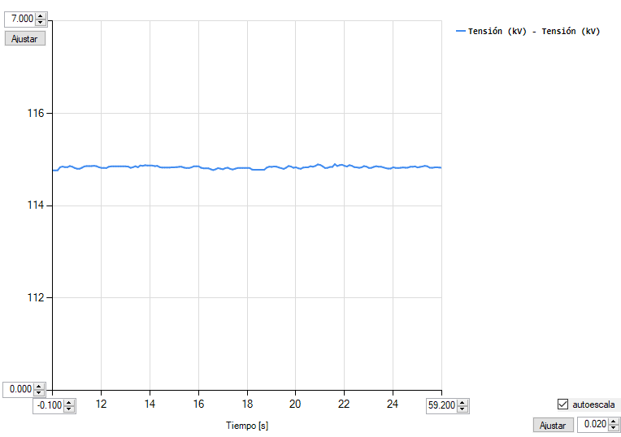

Gráfica tensión vs. Tiempo (Escalón descendente)
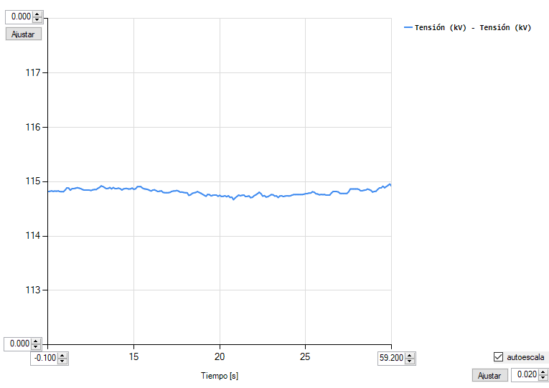

Gráfica Factor de potencia vs. Tiempo (Escalón ascendente)
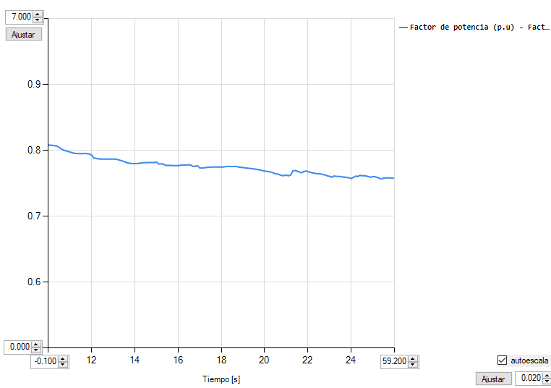

Gráfica Factor de potencia vs. Tiempo (Escalón descendente)
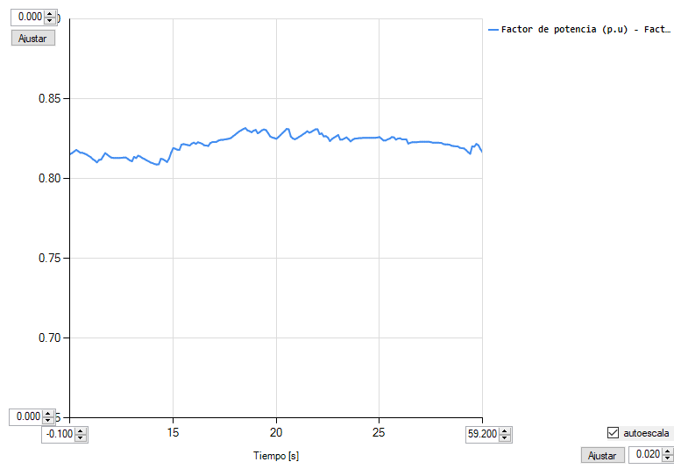

Gráficas Consignas pot. reac_R
 |  | ANEXO 2 ACUERDO 1830
Descripción | En esta hoja se incluyen las gráficas asociadas a la consigna de potencia reactiva remota.

Gráfica potencia reactiva vs. Tiempo (Escalón ascendente)
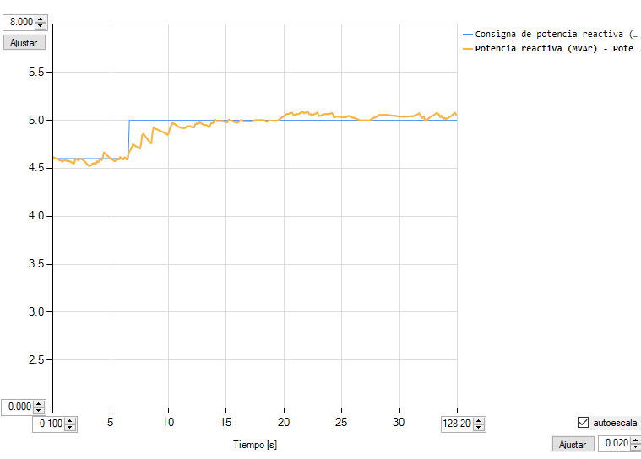

Se verifica que la Q llega al valor de consigna (Si/No) |  |  | Si

Gráfica potencia reactiva vs. Tiempo (Escalón descendente)
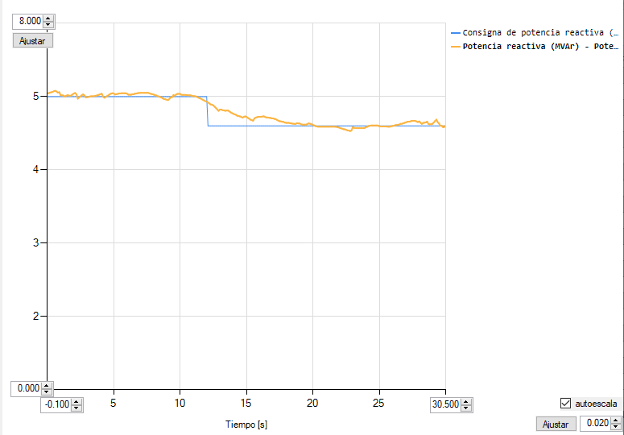

Se verifica que la Q llega al valor de consigna (Si/No) |  |  | Si

Gráfica tensión vs. Tiempo (Escalón ascendente)
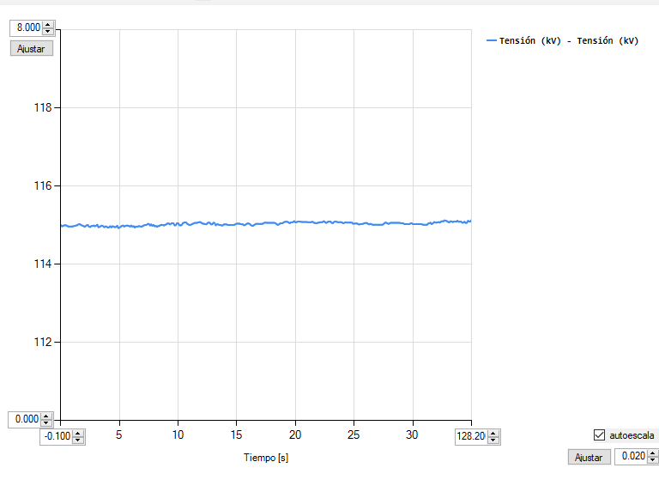

Gráfica tensión vs. Tiempo (Escalón descendente)
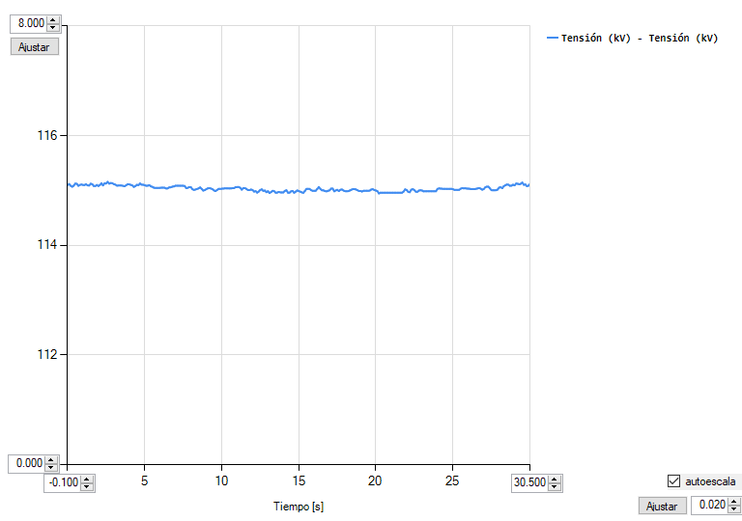

Gráfica Factor de potencia vs. Tiempo (Escalón ascendente)
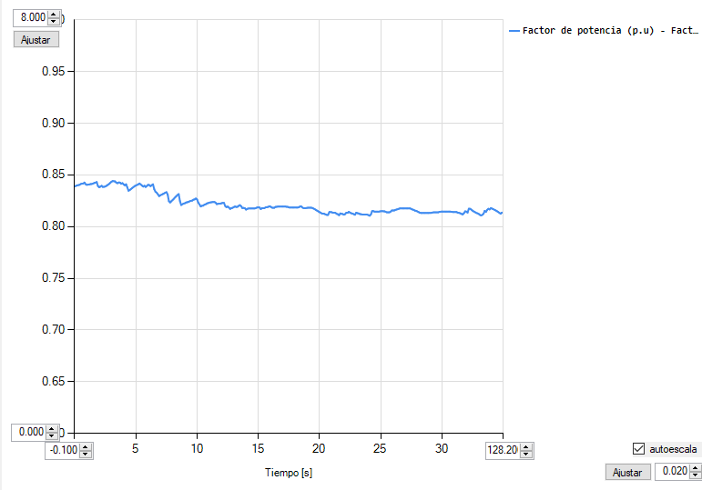

Gráfica Factor de potencia vs. Tiempo (Escalón descendente)
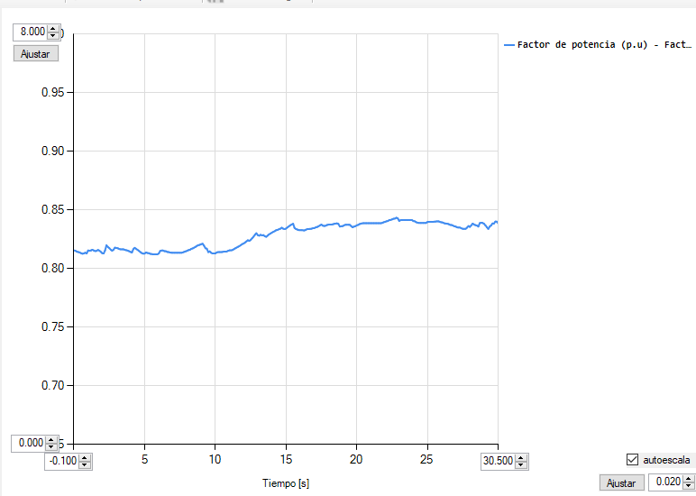

Gráficas Consignas de fp_L
 |  | ANEXO 2 ACUERDO 1830
Descripción | En esta hoja se incluyen las gráficas asociadas a la consigna de factor de potencia local.

Gráfica de factor de potencia vs. Tiempo (Escalón ascendente)
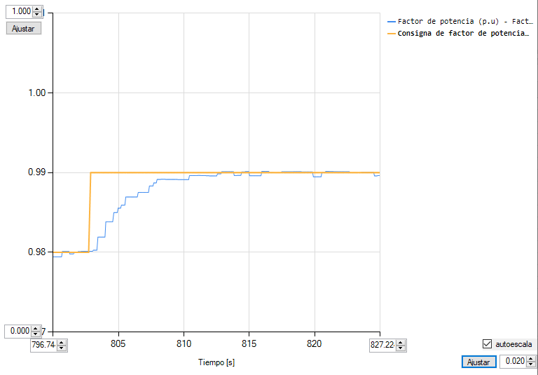

Se verifica que la tensión llega al valor de consigna (Si/No) |  |  | Si

Gráfica de factor de potencia vs. Tiempo (Escalón descendente)
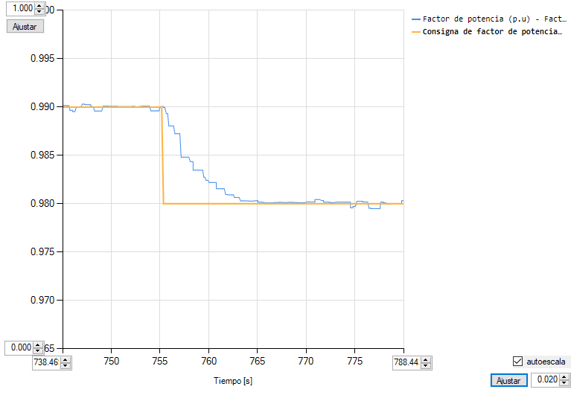

Se verifica que la tensión llega al valor de consigna (Si/No) |  |  | Si

Gráfica tensión vs. Tiempo (Escalón ascendente)
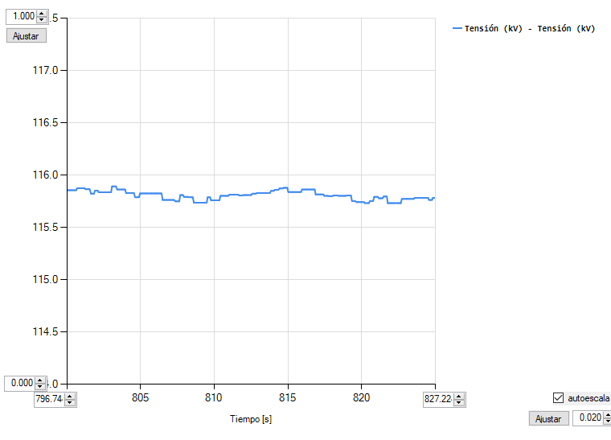

Gráfica tensión vs. Tiempo (Escalón descendente)
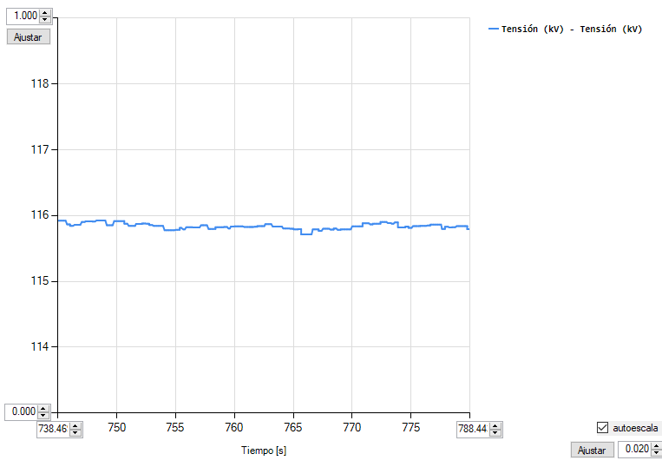

Gráfica potencia reactiva vs. Tiempo (Escalón ascendente)
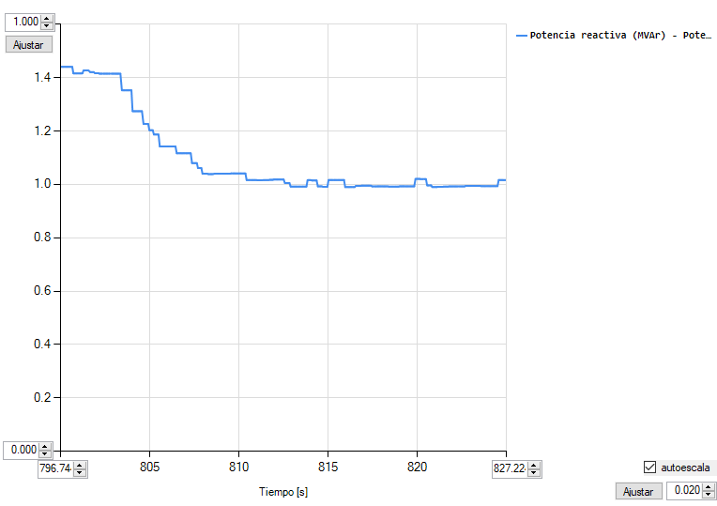

Gráfica de potencia reactiva vs. Tiempo (Escalón descendente)
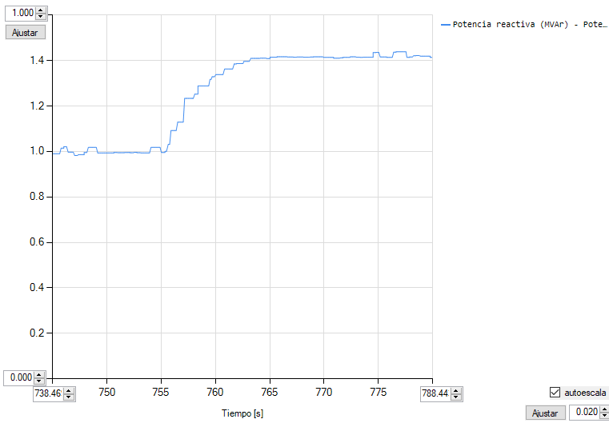

Gráficas Consignas de fp_R
 |  | ANEXO 2 ACUERDO 1830
Descripción | En esta hoja se incluyen las gráficas asociadas a la consigna de factor de potencia remota.

Gráfica de factor de potencia vs. Tiempo (Escalón ascendente)
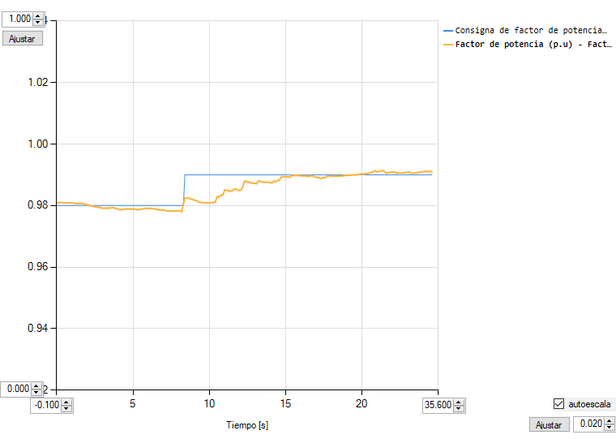

Se verifica que el factor de potencia llega al valor de consigna (Si/No) |  |  | Si

Gráfica de factor de potencia vs. Tiempo (Escalón descendente)
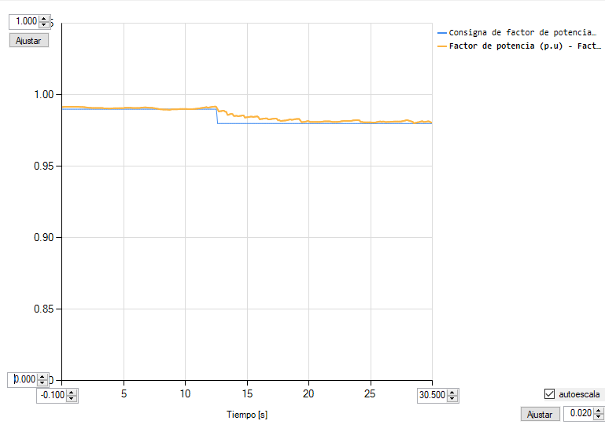

Se verifica que el factor de potencia llega al valor de consigna (Si/No) |  |  | Si

Gráfica tensión vs. Tiempo (Escalón ascendente)
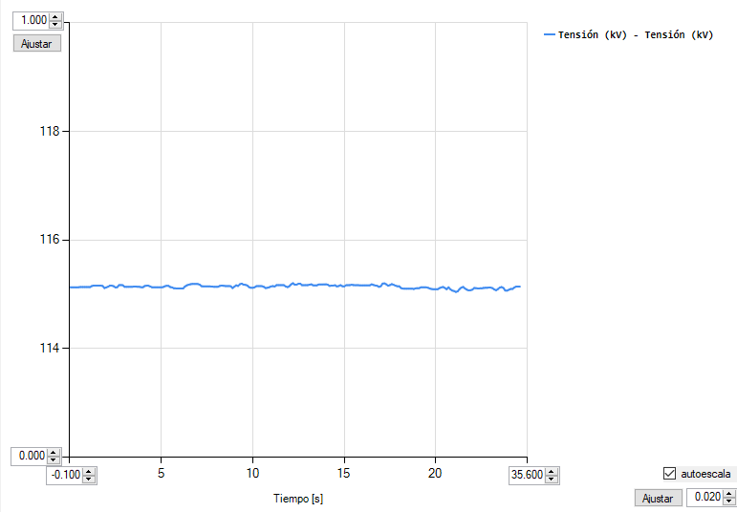

Gráfica tensión vs. Tiempo (Escalón descendente)
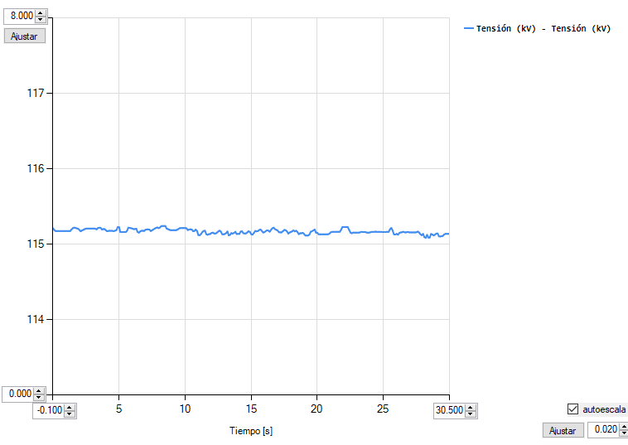

Gráfica potencia reactiva vs. Tiempo (Escalón ascendente)
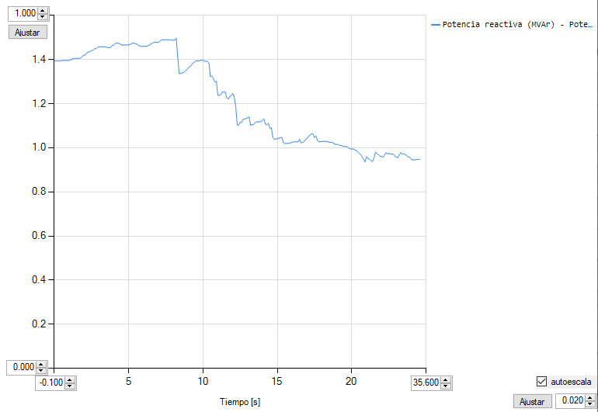

Gráfica de potencia reactiva vs. Tiempo (Escalón descendente)
